Sheet1
2024年福利彩票公益金各项目单位资金使用及标识情况公示表
单位：博山区民政局
序号 | 使用单位 | 项目名称 | 项目主要内容 | 项目周期 | 公益金投入金额 （万元） | 项目负责人及联系电话 | 项目执行情况及实际效果 | 标识情况（效果图）
1 | 博山区池上镇池埠村长者食堂 | 老年助餐服务设施提升改造项目 | 主要用于支持镇(街道)层面具有一定服务规模、运营相对稳定成熟的老年助餐服务设施购置或更新相关设施设备 | 2024年 | 1.7 | 王世田 13608942449 | 大大提升了食堂工作效率及为老服务水平，满足老年人幸福感。 | 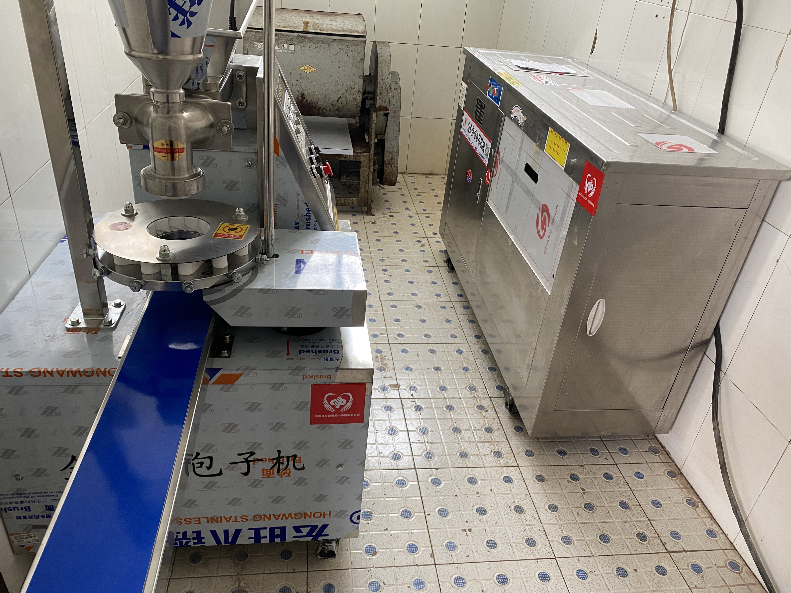
2 | 博山区源泉镇源泉东村长者食堂 | 老年助餐服务设施提升改造项目 | 主要用于支持镇(街道)层面具有一定服务规模、运营相对稳定成熟的老年助餐服务设施购置或更新相关设施设备 | 2024年 | 1.505 | 董云健 13864424149 | 为老年人提供一个更舒适的就餐环境，也为食堂工作人员减轻工作负担，能更加便捷的为老年人提供服务。 | 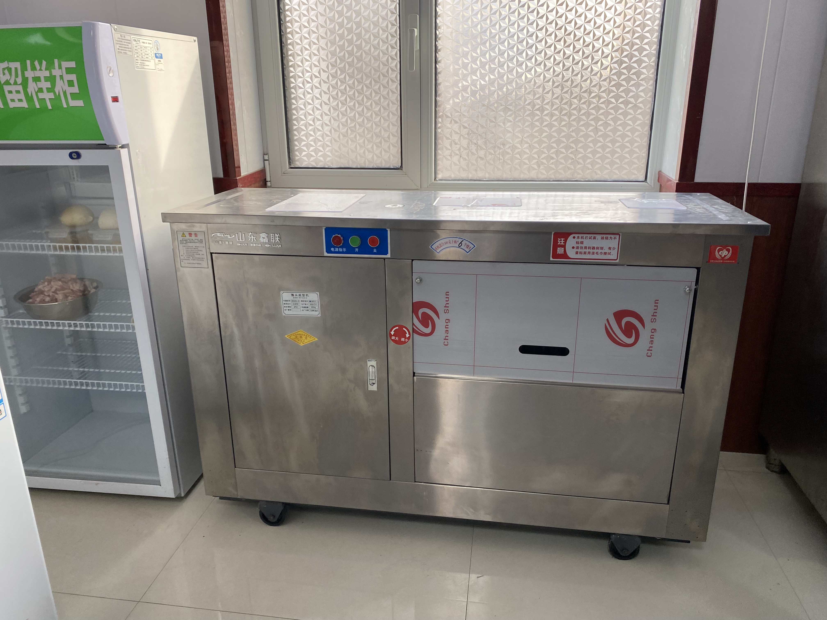
3 | 博山区石马镇桥西村长者食堂 | 老年助餐服务设施提升改造项目 | 主要用于支持镇(街道)层面具有一定服务规模、运营相对稳定成熟的老年助餐服务设施购置或更新相关设施设备 | 2024年 | 1.02 | 毛永 15065899777 | 长者食堂设施更加完善，为老年人就餐提供更舒适的服务。 | 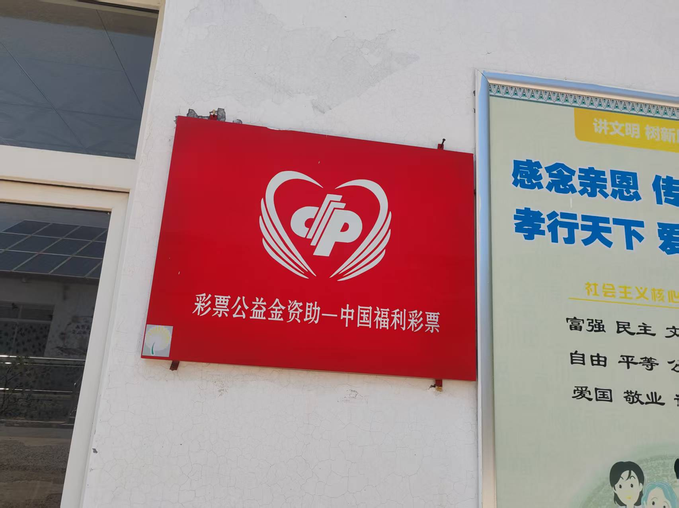
4 | 博山区八陡镇茂岭村长者食堂 | 老年助餐服务设施提升改造项目 | 主要用于支持镇(街道)层面具有一定服务规模、运营相对稳定成熟的老年助餐服务设施购置或更新相关设施设备 | 2024年 | 1.5 | 许洪峰 13001506877 | 为食堂工作人员减轻工作负担，提升了食堂工作效率及为老服务水平。 | 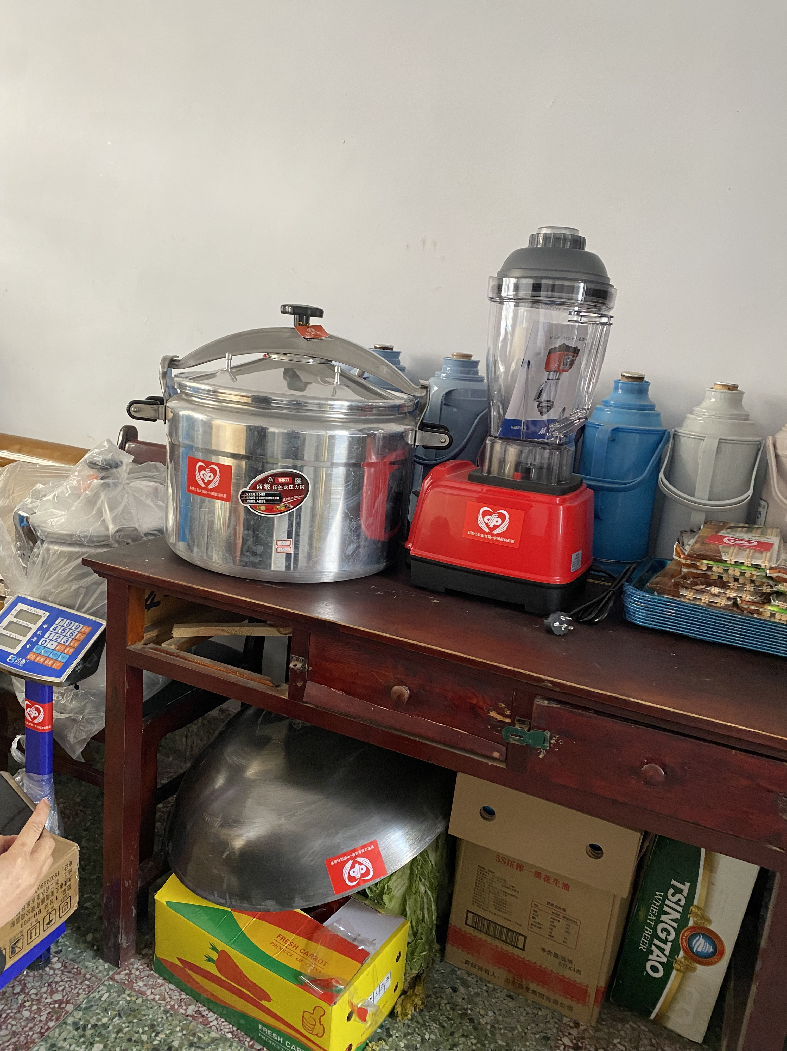
5 | 博山区白塔镇白塔村长者食堂 | 老年助餐服务设施提升改造项目 | 主要用于支持镇(街道)层面具有一定服务规模、运营相对稳定成熟的老年助餐服务设施购置或更新相关设施设备 | 2024年 | 1.775 | 高东 13806439111 | 提升安全保障、改善用餐体验、优化食堂环境、愉悦老年人用餐心。
金额合计 |  |  |  |  | 7.50

